图纸信息表
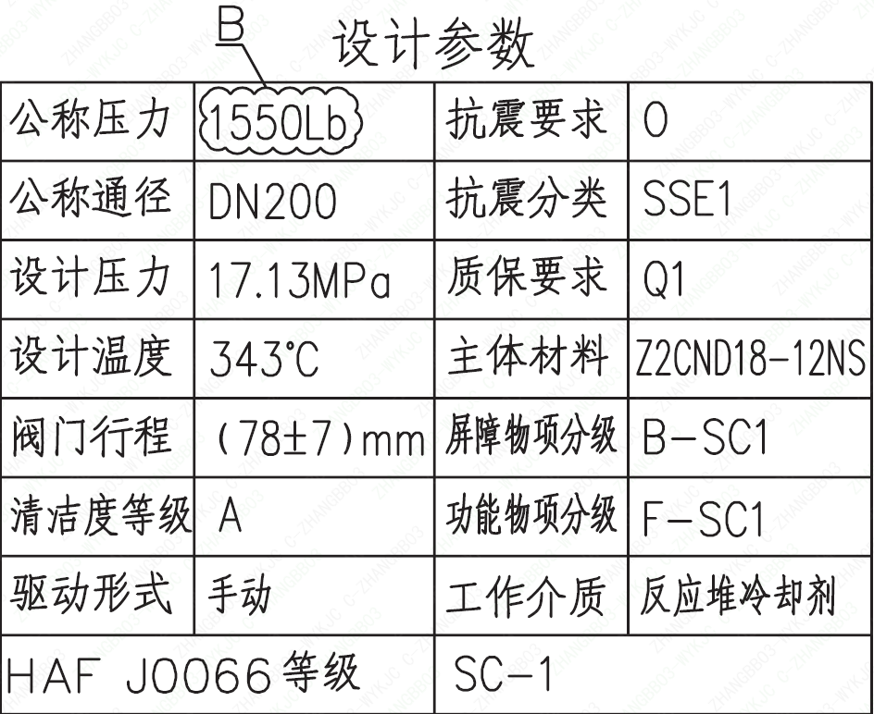
页码 | 表格名称 | 字段名称 | 字段值 | 标准字段名 | 标准字段值
1 | 设计参数 | 公称压力 | 1550Lb
1 | 设计参数 | 公称通径 | DN200 | 阀门入口口径 | DN200
 |  |  |  | 阀门出口口径 | DN200
1 | 设计参数 | 设计压力 | 17.13MPa | 设计压力 | 17.13
1 | 设计参数 | 设计温度 | 343℃ | 设计温度 | 343
1 | 设计参数 | 阀门行程 | (78±7)mm
1 | 设计参数 | 清洁度等级 | A | 清洁度等级 | A
1 | 设计参数 | 驱动形式 | 手动 | 驱动类型 | Manual
1 | 设计参数 | HAF J0066 等级 | SC-1 | 核安全等级（阀门本体） | SC-1
1 | 设计参数 | 抗震要求 | O | 抗震要求 | O
1 | 设计参数 | 抗震分类 | SSE1 | 抗震分类 | SSE1
1 | 设计参数 | 质保要求 | Q1 | 物项质保等级 | Q1
1 | 设计参数 | 主体材料 | Z2CND18-12NS
1 | 设计参数 | 屏障物项分级 | B-SC1 | 屏障物项分级 | B-SC1
1 | 设计参数 | 功能物项分级 | F-SC1 | 功能物项分级（可运行性） | F-SC1
 |  |  |  | 功能物项分级（完整性） | F-SC1
1 | 设计参数 | 工作介质 | 反应堆冷却剂 | 流体介质 | P
1 | 阀门参数表 | FI | 1RIS1520VP/2RIS1520VP/1RIS2520VP/1RIS3520VP/2RIS2520VP/2RIS3520VP/ | 功能位置编码 | 1RIS1520VP,2RIS1520VP,1RIS2520VP,1RIS3520VP,2RIS2520VP,2RIS3520VP,
1 | 阀门参数表 | 阀门通径mm | 200 | 阀门入口口径 | DN200
 |  |  |  | 阀门出口口径 | DN200
1 | 阀门参数表 | 阀门通径in | 8
1 | 阀门参数表 | 开关力矩（N·m）（实际值） | 2400±240
1 | 阀门参数表 | 总重量（Kg）（理论值） | ≤1207
1 | 阀门参数表 | 总重心（x，y，z）（理论值） | (0,-11,280)
1 | 阀门参数表 | 阀体最小壁厚（mm） | 49.8
1 | 阀门参数表 | 采购RIN | HIV-SA0200R- | 采购RIN码 | HIV-SA0200R-
1 | 阀门参数表 | 供货RIN | HJXSSANO--RPLK CIBR | 供货RIN码 | HJXSSANO--RPLK CIBR
1 | 阀门参数表 | 接管尺寸（mm）入口 | ∅219.1×12.7 | 入口接管外径 | 219.1
 |  |  |  | 入口接管壁厚 | 12.7
1 | 阀门参数表 | 接管尺寸（mm）出口 | ∅273×28.58 | 出口接管外径 | 273
 |  |  |  | 出口接管壁厚 | 28.58
1 | 阀门参数表 | 排气接管尺寸（mm） | ∅21.3×3.75
1 | 阀门参数表 | 引漏管尺寸（mm） | ∅21.3×2.77
1 | 阀门参数表 | Cv（计算值） | 1641 | 设计要求流量系数 | 1641
1 | 阀门参数表 | 外形图文件编码 | ANX47500031W9CA44DD 1/2

试验要求
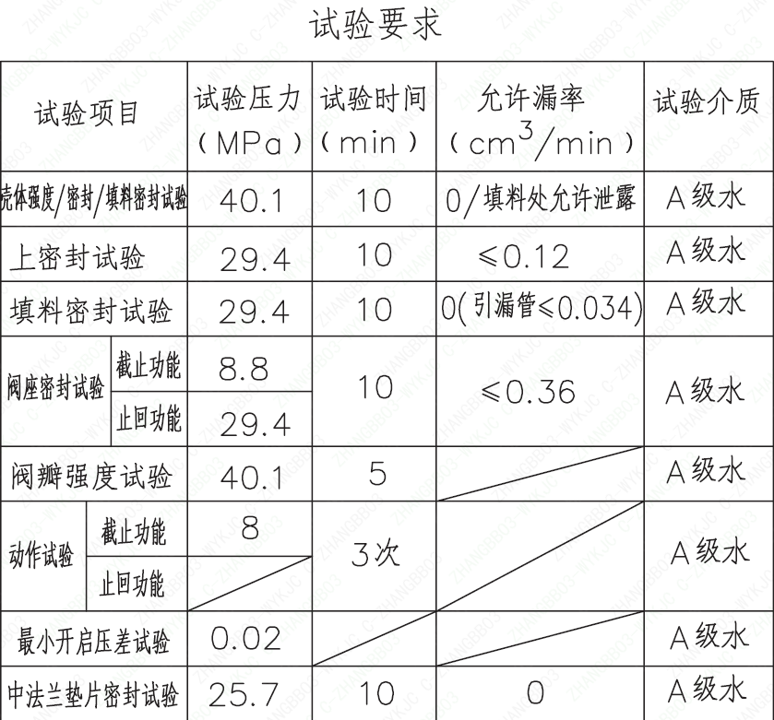
页码 | 试验项目 | 试验压力(MPa) | 试验时间(min) | 允许漏率(cm³/min) | 试验介质
1 | 壳体强度/密封/填料密封试验 | 40.1 | 10 | 0（填料处允许泄露） | A级水
1 | 上密封试验 | 29.4 | 10 | ≤0.12 | A级水
1 | 填料密封试验 | 29.4 | 10 | 0（引漏管≤0.034） | A级水
1 | 阀座密封试验截止功能 | 8.8 | 10 | ≤0.36 | A级水
1 | 阀座密封试验止回功能 | 29.4 | 10 | ≤0.36 | A级水
1 | 阀瓣强度试验 | 40.1 | 5 |  | A级水
1 | 动作试验截止功能 | 8 | 3次 |  | A级水
1 | 动作试验止回功能 |  | 3次 |  | A级水
1 | 最小开启压差试验 | 0.02 |  |  | A级水
1 | 中法兰垫片密封试验 | 25.7 | 10 | 0 | A级水

材料清单
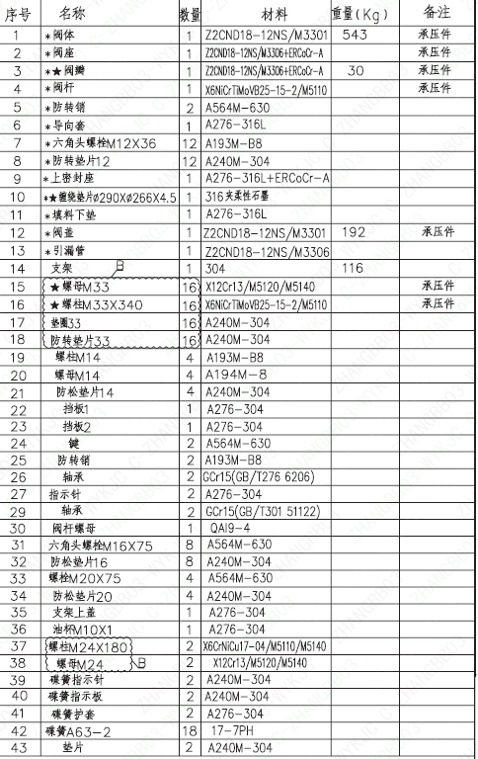
页码 | 序号 | 名称 | 数量 | 材料 | 重量(Kg) | 备注
1 | 1 | *阀体 | 1 | Z2CND18-12NS/M3301 | 543 | 承压件
1 | 2 | *阀座 | 1 | Z2CND18-12NS/M3306+ERCoCr-A |  | 承压件
1 | 3 | *★阀瓣 | 1 | Z2CND18-12NS/M3306+ERCoCr-A | 30 | 承压件
1 | 4 | *阀杆 | 1 | X6NiCrTiMoVB25-15-2/M5110 |  | 承压件
1 | 5 | *防转销 | 2 | A564M-630
1 | 6 | *导向套 | 1 | A276-316L
1 | 7 | *六角头螺栓M12×36 | 12 | A193M-B8
1 | 8 | *防转垫片12 | 12 | A240M-304
1 | 9 | *上密封座 | 1 | A276-316L+ERCoCr-A
1 | 10 | *★缠绕垫片Φ290×Φ266×4.5 | 1 | 316夹柔性石墨
1 | 11 | *填料下垫 | 1 | A276-316L
1 | 12 | *阀盖 | 1 | Z2CND18-12NS/M3301 | 192 | 承压件
1 | 13 | *引漏管 | 1 | Z2CND18-12NS/M3306
1 | 14 | 支架 B | 1 | 304 | 116
1 | 15 | ★螺母M33 | 16 | X12Cr13/M5120/M5140 |  | 承压件
1 | 16 | ★螺柱M33×340 | 16 | X6NiCrTiMoVB25-15-2/M5110 |  | 承压件
1 | 17 | 垫圈33 | 16 | A240M-304
1 | 18 | 防转垫片33 | 16 | A240M-304
1 | 19 | 螺柱M14 | 4 | A193M-B8
1 | 20 | 螺母M14 | 4 | A194M-8
1 | 21 | 防松垫片14 | 4 | A240M-304
1 | 22 | 挡板1 | 1 | A276-304
1 | 23 | 挡板2 | 1 | A276-304
1 | 24 | 键 | 2 | A564M-630
1 | 25 | 防转销 | 2 | A193M-B8
1 | 26 | 轴承 | 2 | GCr15 (GB/T276 6206)
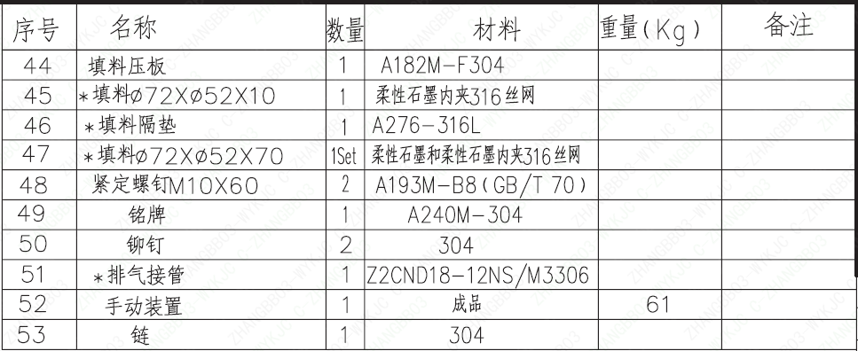
1 | 27 | 指示针 | 2 | A276-304
1 | 29 | 轴承 | 2 | GCr15 (GB/T301 51122)
1 | 30 | 阀杆螺母 | 1 | QAI9-4
1 | 31 | 六角头螺栓M16×75 | 8 | A564M-630
1 | 32 | 防松垫片16 | 8 | A240M-304
1 | 33 | 螺栓M20×75 | 4 | A564M-630
1 | 34 | 防松垫片20 | 4 | A240M-304
1 | 35 | 支架上盖 | 1 | A276-304
1 | 36 | 油杯M10×1 | 1 | A276-304
1 | 37 | 螺柱M24×180 | 2 | X6CrNiCu17-04/M5110/M5140
1 | 38 | 螺母M24 | 2 | X12Cr13/M5120/M5140
1 | 39 | 碟簧指示针 | 2 | A240M-304
1 | 40 | 碟簧指示板 | 2 | A240M-304
1 | 41 | 碟簧护套 | 2 | A276-304
1 | 42 | 碟簧A63-2 | 18 | 17-7PH
1 | 43 | 垫片 | 2 | A240M-304
1 | 44 | 填料压板 | 1 | A182M-F304
1 | 45 | *填料Φ72×Φ52×10 | 1 | 柔性石墨内夹316丝网
1 | 46 | *填料隔垫 | 1 | A276-316L
1 | 47 | *填料Φ72×Φ52×70 | 1Set | 柔性石墨和柔性石墨内夹316丝网
1 | 48 | 紧定螺钉M10×60 | 2 | A193M-B8（GB/T 70）
1 | 49 | 铭牌 | 1 | A240M-304
1 | 50 | 铆钉 | 2 | 304
1 | 51 | *排气接管 | 1 | Z2CND18-12NS/M3306
1 | 52 | 手动装置 | 1 | 成品 | 61
1 | 53 | 链 | 1 | 304

图签栏
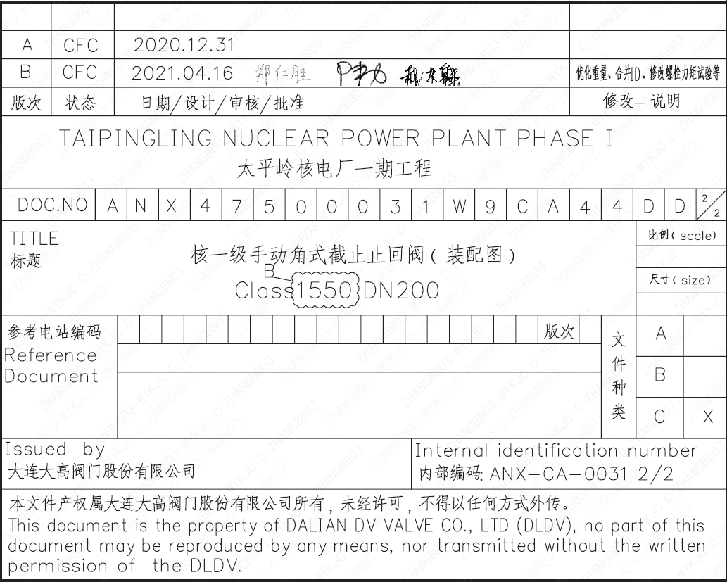
页码 | 文件编码 | 卷标 | 标题 | 参考文件编码 | 参考电站编码版次
1 | ANX47500031W9CA44DD | 2/2 | 核一级手动角式截止止回阀（装配图）Class1550 DN200

